BEISPIEL – RISIKOBEWERTUNG
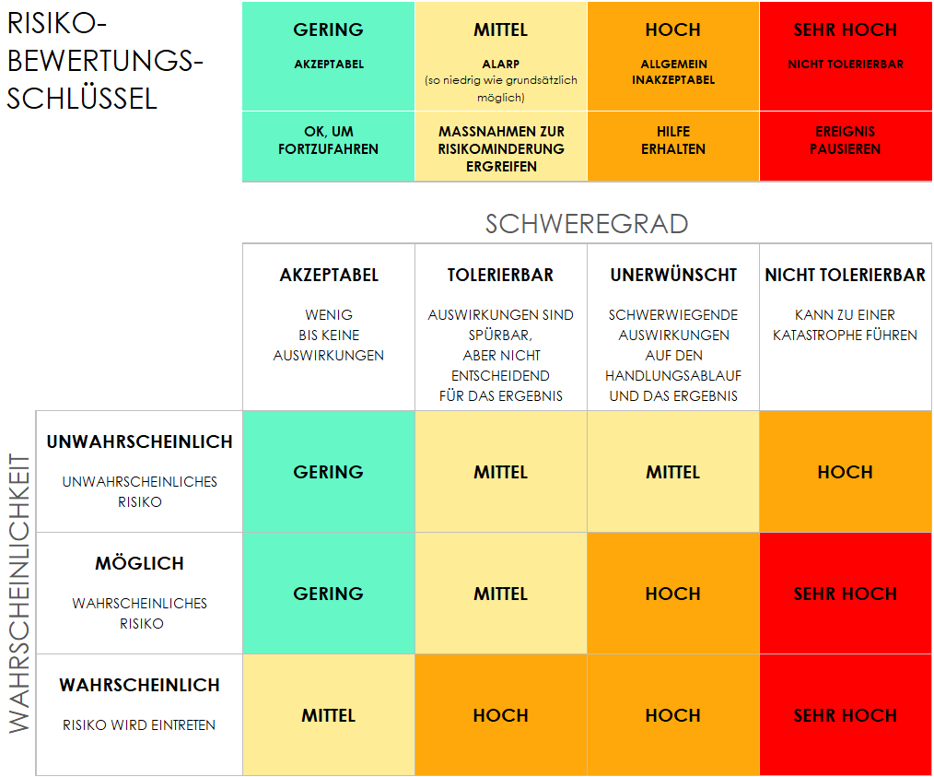
BEISPIELVORLAGE FÜR EINE EINFACHE COMPLIANCE-RISIKOBEWERTUNG
PROJEKTKENNUNG | PROJEKTNAME |  |  | PROJEKTMANAGER*IN
1234 | PROJEKT OMEGA |  |  | LORI GARCIA

 |  |  |  |  | RISIKOBEWERTUNG |  |  |  |  |  | NACH DER RISIKOMINDERUNG |  |  | BEURTEILUNG
REF. / ID | THEMA | RISIKO | KONTROLLUMGEBUNG | KONTROLLMASSNAHMEN | SCHWEREGRAD DES RISIKOS | RISIKOWAHRSCHEINLICHKEIT | RISIKOSTUFE | MINDERUNG / WARNUNGEN / ABHILFEMASSNAHMEN | INFORMATION UND KOMMUNIKATION | KONTROLLEN VORHANDEN? | SCHWEREGRAD DES RISIKOS | RISIKOWAHRSCHEINLICHKEIT | RISIKOSTUFE | FORTFAHREN AKZEPTABEL? | KOMMENTARE UND ANMERKUNGEN
1.1 | Notfallwiederherstellung (Disaster Recovery, DR) | Fehlende Möglichkeiten zur Datensicherung und -überprüfung vor Ort im Falle eines Notfalls | Externes Rechenzentrum-Duplikat einrichten, sodass eines vor Ort ist und wir im Falle einer Naturkatastrophe eine genaue und zuverlässige Datenredundanz zwischen den beiden haben. | Ziele für den Wiederherstellungsplan festlegen | AKZEPTABEL | MÖGLICH | GERING | Verschiedene Redundanztests für Rechenzentren. | IT-Abteilungsbesprechung zu PII- und DSGVO-Standards | JA | AKZEPTABEL | UNWAHRSCHEINLICH | GERING | JA | Anmerkungen
1.2 | Datenintegration |  |  |  | TOLERIERBAR | MÖGLICH | MITTEL |  |  | NEIN | AKZEPTABEL | UNWAHRSCHEINLICH | GERING | JA | Anmerkungen
1.3 | Zugriffsrisiko |  |  |  | UNERWÜNSCHT | WAHRSCHEINLICH | HOCH |  |  | JA | TOLERIERBAR | MÖGLICH | MITTEL | JA | Anmerkungen
2.1 | Regulatorische Compliance überwachen |  |  |  | NICHT TOLERIERBAR | WAHRSCHEINLICH | SEHR HOCH |  |  | JA | UNERWÜNSCHT | WAHRSCHEINLICH | HOCH | NEIN | Anmerkungen
 |  |  |  |  |  |  |  |  |  | JA
 |  |  |  |  |  |  |  |  |  | JA
 |  |  |  |  |  |  |  |  |  | JA
 |  |  |  |  |  |  |  |  |  | JA
 |  |  |  |  |  |  |  |  |  | JA
 |  |  |  |  |  |  |  |  |  | JA
 |  |  |  |  |  |  |  |  |  | JA
 |  |  |  |  |  |  |  |  |  | JA
 |  |  |  |  |  |  |  |  |  | JA
 |  |  |  |  |  |  |  |  |  | JA
 |  |  |  |  |  |  |  |  |  | JA
 |  |  |  |  |  |  |  |  |  | JA
 |  |  |  |  |  |  |  |  |  | JA

HIER KLICKEN ZUR ERSTELLUNG IN SMARTSHEET

